Sheet1
과목명 | 마이크로프로세서 및 실습
분반 | 2분반
학번 | 2015136053
이름 | 박종호
과제명 | 스마트 파인더
번호 | 부품명 | 단가 | 수량(EA) | 가격 | 링크 | 사진
1 | 미니 브레드 보드 | 660원 | 2 | 1320원 | http://mechasolution.com/shop/goods/ goods_view.php?goodsno=42&category=058001 | 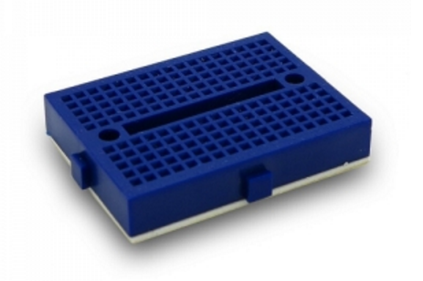
2 | 진동모터 모듈 (YwRobot Vibration Motor) | 5000원 | 2 | 10000원 | https://www.eleparts.co.kr/EPXGV3BL | 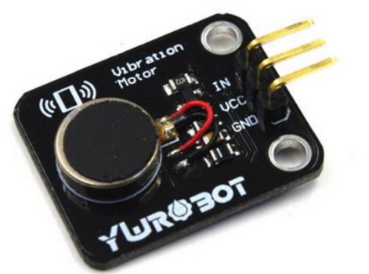
3 | 온습도 센서 (DHT 11) | 4200원 | 2 | 8400원 | http://eleparts.co.kr/EPXF43N9 | 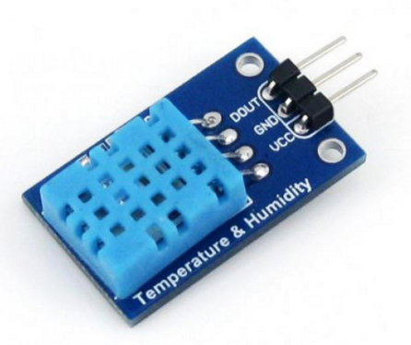
 | 피에조 부저 (BUZZER PIEZO 2KHZ 17MM) | 1060원 | 3 | 3180원 | http://eleparts.co.kr/EPX38RR3 | 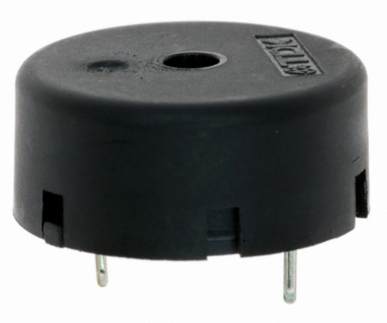
 | LED 모듈 (JLED-BAR-1) | 3000원 | 3 | 9000원 | http://eleparts.co.kr/EPXGF4PJ | 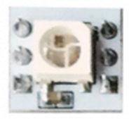
 | 블루투스 모듈 (HC-06) | 4730원 | 2 | 9460원 | http://mechasolution.com/shop/goods/ goods_view.php?goodsno=71794&category=054001
 | 소켓점퍼케이블 (DC-40P 20CM (F/F)) | 3300원 | 2 | 6600원 | http://eleparts.co.kr/EPX34N67 | 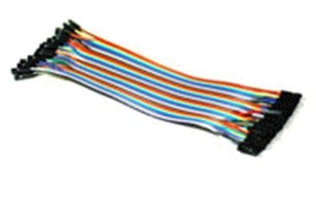
 | 소켓점퍼케이블 (DC-40P 20CM (M/M)) | 3300원 | 2 | 6600원 | https://www.eleparts.co.kr/EPXCHGC7
배송비 |  |  |  | 5000원

 |  |  | 최종가격 |  |  | 59560원

